Sheet1
黉街毕业季活动
序号 | 内容 | 内容明细 | 数量 | 单位 | 报价 | 控制价 | 天数 | 总价 | 效果图 | 备注
1 | 宣传桁架 | 5*3桁架（含喷绘画面） | 15.00 | 平方米 |  | 45.00 | 1.00
2 |  | 亚克力小盒子（高度约15cm） | 1.00 | 个 |  | 60.00 | 1.00
3 |  | 马克笔 | 10.00 | 支 |  | 5.00 | 1.00
4 | 打卡青春地标 | 气模（约1m高 定制花型） | 4.00 | 个 |  | 1600.00 | 1.00
5 |  | 雷亚架油漆改色 | 1.00 | 项 |  | 1500.00 | 1.00
6 |  | 文字帖（60*15cm*20 黑胶车贴） | 1.80 | 平方米 |  | 35.00 | 1.00
7 |  | 镜面美陈装置（高2m宽1.5m 8mmpvc含支撑） | 2.00 | 项 |  | 2200.00 | 1.00
8 |  | 签到背景墙（5*3m桁架+喷绘布） | 15.00 | 平方米 |  | 45.00 | 1.00
9 |  | 御守伴手礼 | 200.00 | 个 |  | 16.00 | 1.00
10 |  | 拍立得相纸 | 200.00 | 张 |  | 10.00 | 1.00
11 |  | 电动充气泵 | 1.00 | 个 |  | 35.00 | 1.00
12 |  | 定制气球 | 200.00 | 个 |  | 2.50 | 1.00
13 | 六月花神巡游及互动 | 互动点位背景桁架（3*2m含黑底喷绘）*4 | 24.00 | 平方米 |  | 45.00 | 1.00
14 |  | 跳绳 | 2.00 | 个 |  | 25.00 | 1.00
15 |  | 花神npc（含妆造） | 1.00 | 人 |  | 1500.00 | 2.00
16 |  | 花神荷花道具 欧根纱（花朵直径约50cm） | 1.00 | 个 |  | 320.00 | 1.00
17 |  | 游戏点位兼职 | 4.00 | 人 |  | 280.00 | 2.00
18 |  | 长条桌（1.8*0.8m 第一天原价） | 4.00 | 张 |  | 40.00 | 1.00
19 |  | 4张长条桌（1.8*0.8m 第二天半价） | 4.00 | 张 |  | 20.00 | 1.00
20 |  | 长条桌kt板（3面）*4 | 8.32 | 平方米 |  | 35.00 | 1.00
21 |  | 游戏规则（0.6*0.9mkt板） | 20.00 | 平方米 |  | 35.00 | 1.00
22 | 落日青春歌会 | 背景桁架+画面（4*2.6m 含黑底喷绘） | 10.40 | 平方米 |  | 45.00 | 1.00
23 |  | 单15立柱音响（第一天原价） | 1.00 | 项 |  | 1500.00 | 1.00
24 |  | 单15立柱音响（第二天半价） | 1.00 | 项 |  | 750.00 | 1.00
25 | 官方服务台 | 双面画面（4m*高3m 黑胶车贴） | 25.20 | 平米 |  | 35.00 | 1.00
26 |  | 1张长条桌（1.8*0.8m 第一天原价） | 1.00 | 张 |  | 40.00 | 1.00
27 |  | 1张长条桌（1.8*0.8m 第二天原价） | 1.00 | 张 |  | 20.00 | 1.00
28 |  | 折叠椅（第一天原价） | 2.00 | 把 |  | 15.00 | 1.00
29 |  | 折叠椅（第二天半价） | 2.00 | 把 |  | 7.50 | 1.00
30 |  | 1套长条桌kt板（3面） | 2.08 | 平米 |  | 35.00 | 1.00
31 |  | 兼职 | 1 | 人 |  | 280.00 | 2.00
32 |  | 银票（150g铜版纸 14*21cm双面印刷） | 2000 | 张 |  | 0.55 | 1.00
33 |  | 告知牌（0.6*0.9mkt板）*3 | 1.62 | 平方米 |  | 35.00 | 1.00
34 | 花船 | 花船改造（假花装饰+5朵eva材质手工定制荷花、3片eva材质手工定制荷叶） | 1.00 | 组 |  | 6200.00 | 1.00 |  | 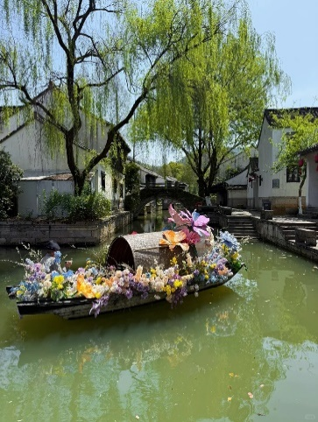
35 | 北舞台亮化 | 户外防水串灯（约100米） | 1.00 | 组 |  | 580.00 | 1.00
36 | 辅材 | 电线 | 50.00 | 米 |  | 4.20 | 1.00
37 | 摄影摄像 | 摄影摄像 | 1.00 | 项 |  | 3000.00 | 1.00
38 | 礼品采购 | 礼品采购 | 1.00 | 项 |  | 8000.00 | 1.00 |  |  | 不可竞争
39 | 暂列金 | 暂列金 | 1.00 | 项 |  | 4000.00 | 1.00 |  |  | 不可竞争
40 | 运输 | 运输 | 2.00 | 趟 |  | 300.00 | 1.00
41 | 人工 | 人工 | 6.00 | 人 |  | 300.00 | 1.00
42 | 小计 |  |  |  |  | 0.00
43 | 税点（6%） |  |  |  |  | 0.00
44 | 合计 |  |  |  |  | 0.00

